Estadísticas
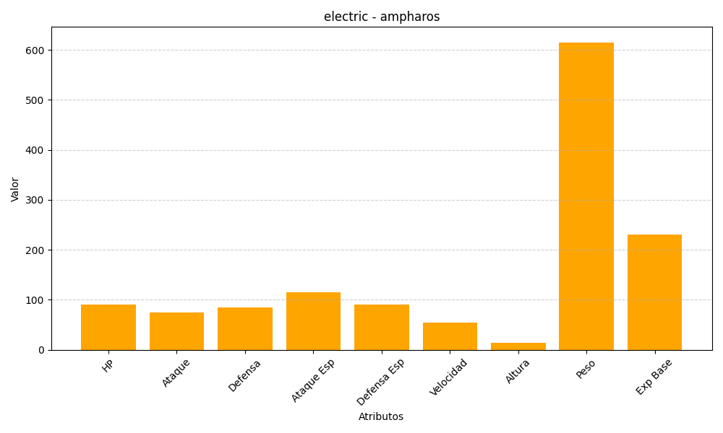
ID | Nombre | Tipo | HP | Ataque | Defensa | Ataque Especial | Defensa Especial | Velocidad | Altura | Peso | Experiencia Base
181 | ampharos | electric | 90 | 75 | 85 | 115 | 90 | 55 | 14 | 615 | 230

